套装组成
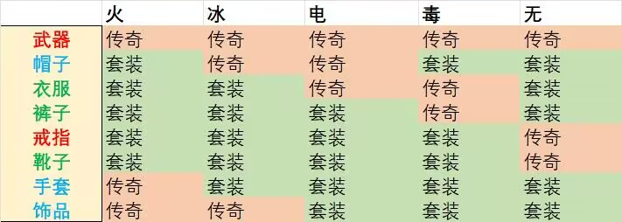
1 | 木刀
2 | 布冠
3 | 布袍
4 | 长裤
5 | 粗布指环
6 | 布鞋
7 | 粗布护手
8 | 青藤挂饰

 |  |  |  | 1 | 2 | 3 | 4 | 5 | 1 | 2 | 3 | 4 | 5
 |  | 1 | 1
 |  | 2 | 2 | 2 |  |  | 2 | 2 | 1:2 |  |  | 4:2 | 5:2 | 1:2_4:2_5:2
 |  | 3 | 3 | 2 | 2 |  |  | 2 | 1:2 | 2:2 |  |  | 5:2 | 1:2_2:2_5:2
 |  | 4 | 4 | 2 | 2 | 2 |  | 2 | 1:2 | 2:2 | 3:2 |  | 5:2 | 1:2_2:2_3:2_5:2
 |  | 5 | 5 | 2 | 2 | 2 | 2 |  | 1:2 | 2:2 | 3:2 | 4:2 |  | 1:2_2:2_3:2_4:2
 |  | 6 | 6 | 2 | 2 | 2 | 2 |  | 1:2 | 2:2 | 3:2 | 4:2 |  | 1:2_2:2_3:2_4:2
 |  | 7 | 7 |  | 2 | 2 | 2 | 2 |  | 2:2 | 3:2 | 4:2 | 5:2 | 2:2_3:2_4:2_5:2
 |  | 8 | 8 |  |  | 2 | 2 | 2 |  |  | 3:2 | 4:2 | 5:2 | 3:2_4:2_5:2

子类型 | id
1 | 1 |  |  | 刀 | 剑 | 爪 | 拳套 | 枪 | 棍
2 | 7 |  |  | 1 | 2 | 3 | 4 | 5 | 6
3 | 8 |  | 木 | 木刀 | 木剑 | 木爪 | 木拳套 | 木枪 | 木棍
4 | 9 |  | 铁 | 铁刀 | 铁剑 | 铁爪 | 铁拳套 | 铁枪 | 铁棍
5 | 0 |  | 青钢 | 青钢刀 | 青钢剑 | 青钢爪 | 青钢拳套 | 青钢枪 | 青钢棍
6 | 6 |  | 流云 | 流云刀 | 流云剑 | 流云爪 | 流云拳套 | 流云枪 | 流云棍
 |  |  | 飞虹 | 飞虹刀 | 飞虹剑 | 飞虹爪 | 飞虹拳套 | 飞虹枪 | 飞虹棍
 |  |  | 紫金 | 紫金刀 | 紫金剑 | 紫金爪 | 紫金拳套 | 紫金枪 | 紫金棍
 |  |  | 巨阙 | 巨阙刀 | 巨阙剑 | 巨阙爪 | 巨阙拳套 | 巨阙枪 | 巨阙棍
 |  |  | 天罡 | 天罡刀 | 天罡剑 | 天罡爪 | 天罡拳套 | 天罡枪 | 天罡棍
 |  |  | 雷荧 | 雷荧刀 | 雷荧剑 | 雷荧爪 | 雷荧拳套 | 雷荧枪 | 雷荧棍
 |  |  | 狮吼 | 狮吼刀 | 狮吼剑 | 狮吼爪 | 狮吼拳套 | 狮吼枪 | 狮吼棍
 |  |  | 灵蛇 | 灵蛇刀 | 灵蛇剑 | 灵蛇爪 | 灵蛇拳套 | 灵蛇枪 | 灵蛇棍
 |  |  | 朱雀灵 | 朱雀灵刀 | 朱雀灵剑 | 朱雀灵爪 | 朱雀灵拳套 | 朱雀灵枪 | 朱雀灵棍
 |  |  | 龙形古 | 龙形古刀 | 龙形古剑 | 龙形古爪 | 龙形古拳套 | 龙形古枪 | 龙形古棍
 |  |  | 龙王古 | 龙王古刀 | 龙王古剑 | 龙王古爪 | 龙王古拳套 | 龙王古枪 | 龙王古棍
 |  |  | 龙皇古 | 龙皇古刀 | 龙皇古剑 | 龙皇古爪 | 龙皇古拳套 | 龙皇古枪 | 龙皇古棍
 |  |  | 龙神古 | 龙神古刀 | 龙神古剑 | 龙神古爪 | 龙神古拳套 | 龙神古枪 | 龙神古棍

